4
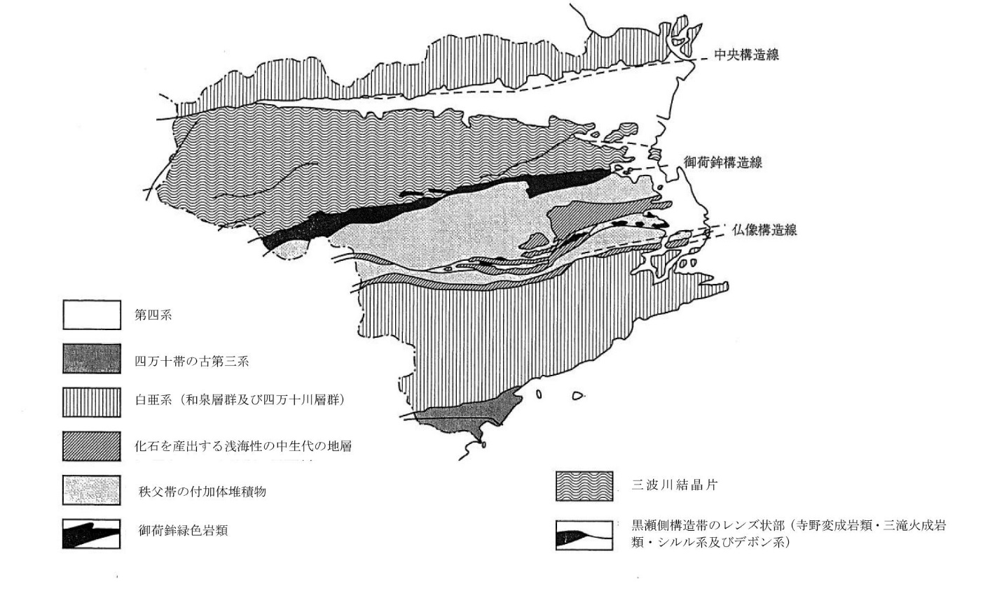
4 地 質

徳島県は領家帯、三波川帯、秩父帯、四万十帯に分けられ、各帯はこの順に北から南へ配列している。 領家帯は、県内では上部白亜系の和泉層群のみがみられ、讃岐山脈に沿って東西に長く分布している。この南縁には西南日本内帯と外帯を境する中央構造線が走っており、吉野川北岸に沿ってその露頭がみられる。和泉層群は、厚い砂岩層、砂岩泥岩互層、泥岩層よりなっている。砂岩は、通称「撫養石」として知られ、良質の石材として用いられていた。讃岐山脈の南麓には、更新世の扇状地が発達し、阿波市の天然記念物「土柱」は、この扇状地礫層が侵食を受けてできた地形である。 三波川帯は、四国山地北斜面にあたり、緑色片岩、石英片岩、黒色片岩、砂岩片岩等よりなる。中生代ジュラ紀～白亜紀の付加体堆積物が変成作用を受けてできた結晶片岩であり、緑色片岩は、俗に「青石」と呼ばれ、石材として用いられている。 大歩危付近には砂岩片岩が露出し、その一部は古くから学術上注目される礫岩片岩をはさんでいる。三波川帯の南縁には、御荷鉾構造線が走り、これに沿って御荷鉾緑色岩類が分布している。三波川帯には、地すべり地が多く、特に御荷鉾構造線に沿う地帯には、地すべり地が密集している。 秩父帯は、四国山地南斜面(勝浦川・那賀川流域)にあたる。ジュラ紀の付加体堆積物であり、より古い時代のシルル紀―ペルム紀の岩石や地層を複雑に含んでいる。その一部である阿南市付近の石炭紀～三畳紀の石灰岩は特に良質であり、戦前は建築用石材として、国会議事堂を含む著名な建築物に利用された。秩父帯には三畳紀、ジュラ紀、白亜紀の化石を含む浅海性の地層も分布しており、学術上貴重である。 四万十帯は、那賀川以南の海部山地にあたり、白亜系、古第三系の付加体堆積物が分布している。岩泥岩互層、砂岩層およびチャートなどを含む混在岩よりなっている。貝などの大型化石に乏しい。 付加体堆積物：海溝において海洋プレートが大陸プレートの下に沈み込む際に、海洋プレートの上にたまっていた堆積物がはぎ取られ、陸から海溝に流れ込んだ泥や砂といっしょになって陸側へ付加した地質体。 混在岩：地層としての連続性がなく、破断した基質上にさまざまな種類や大きさの岩塊が混じり合った地質体。メランジュともいう。

10-d
10 気象概況（平成26年）（続き）

台風経路図（徳島県に影響を及ぼした台風）
台風第8号：（7月4日～7月11日）
台風第12号：（7月29日～8月3日）

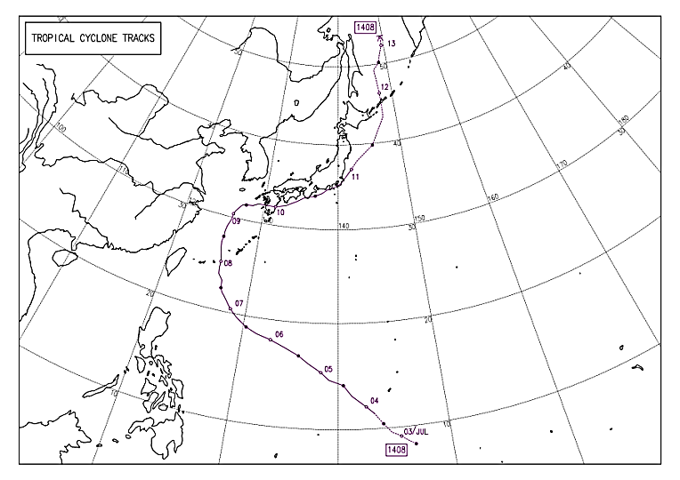
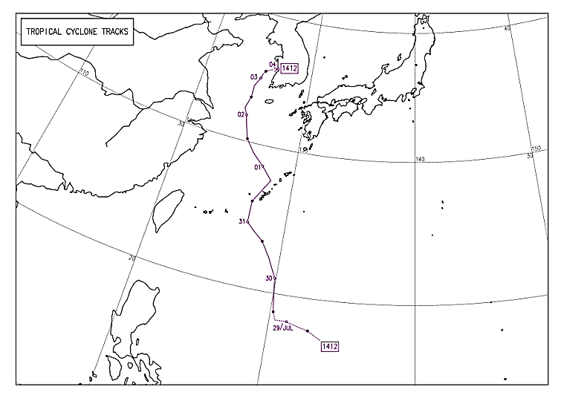

台風第11号：（7月29日～8月11日）
台風第18号：（9月29月～10月6日）

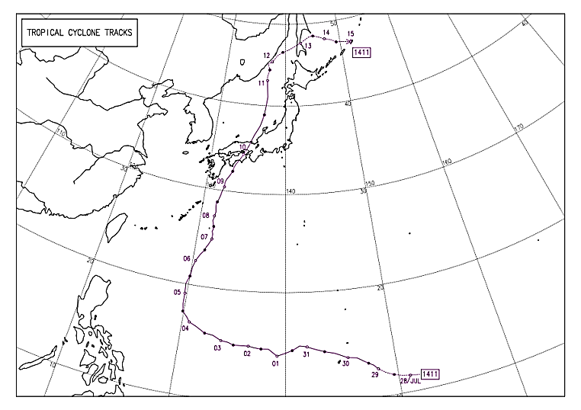
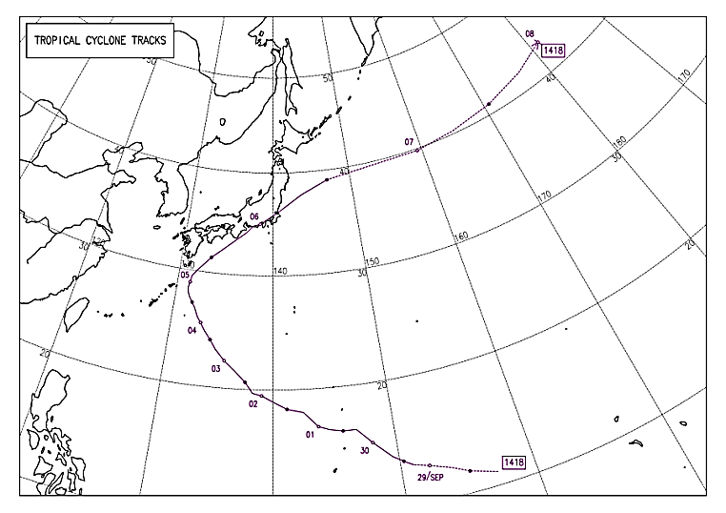

台風第19号：（10月4日～10月14日）

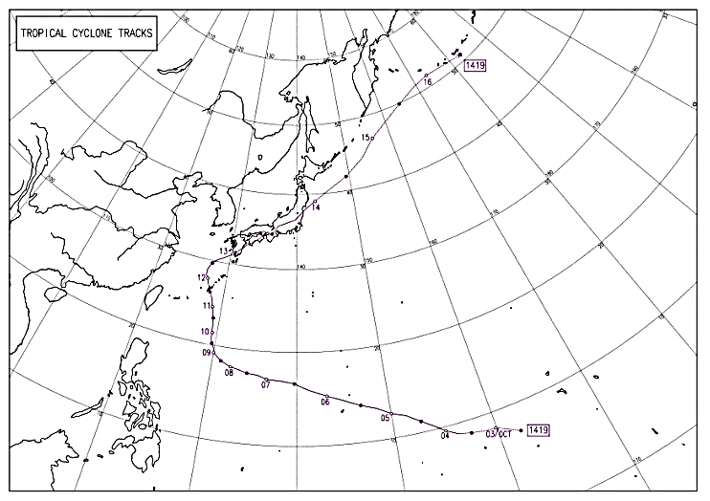

経路上の○印は傍らに記した日の午前9時、
●印は午後9時の位置で→|は消滅を示します。 経路の実線は台風、破線は熱帯低気圧・温帯低気圧の期間を示します。

資料 気象庁「過去の台風資料（台風経路図）」

